图标需求
道具图标需求

统一标准： | 1.图标输出尺寸：大图标200*200 ,格式png、小图标96*96 ,格式png 2.绘制尺寸不小于600*600，保留psd分层源文件

时间结点： | 版本时间：2021年8月11版本 活动实际上线日期为8月 美术最晚完成时间：2021年08月

序号 | 道具名称 字数限制：6个字 | 命名 | 图标尺寸 | 品质 | 功能描述 |  | 图标描述 字数限制：25个字 | 需求描述 | 参考图

1 | 量子锚点 | 大图标：ico_m_riddle_stamina_1.png 小图标：ico_m_riddle_stamina_2.png |  | 橙 | 活动体力道具，进入活动副本消耗 |  | 苏菲特制的量子传送装置。目的地未知，安全性未知。 | 资源已出，见右图。 | 

 |  |  | 大图标200*200像素
 |  |  | 小图标96*96像素

2 | 武功秘籍 | 大图标：ico_m_riddle_exchange.png | 200*200像素 | 橙 | 兑换道具，通关活动副本掉落 |  | 孔心缘的武功秘籍，上面记录着“乌鸦坐飞机”等奇怪的招式。 | 1.几本堆叠在一起的蓝色封皮线装书，最顶上的那本要打开，见最左侧参考图； 2.打开的那本书，书页上画着一个比划着武功动作的小人，小人动作见最右侧参考图； | 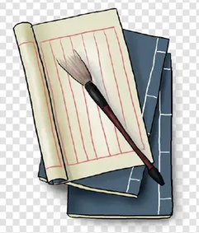 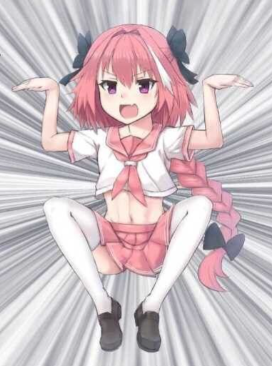

序号 | 道具名称 字数限制：6个字 | 命名 | 图标尺寸 | 品质 | 需求描述 | 参考图

1 | 上篇 | animal_btn_fbgq_pt.png | 大图标600*600像素 |  | 猴子十分神气的头像 | 